elec_car_ref_v3
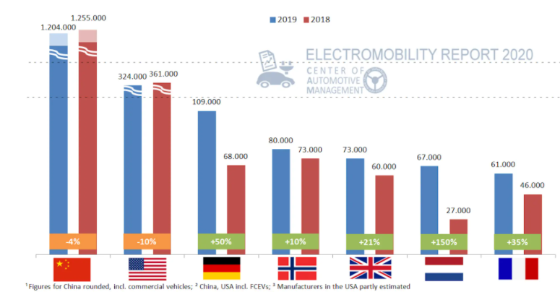
Anteil der Elektroautos in Europa (mit Gruppierung) *ohne Änderung der Änderungsrate ab 2030
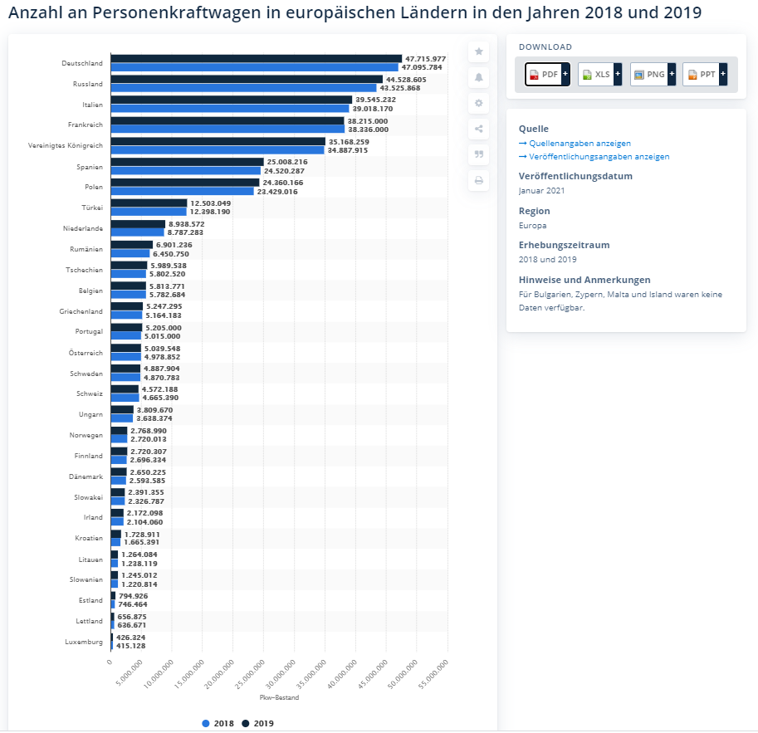
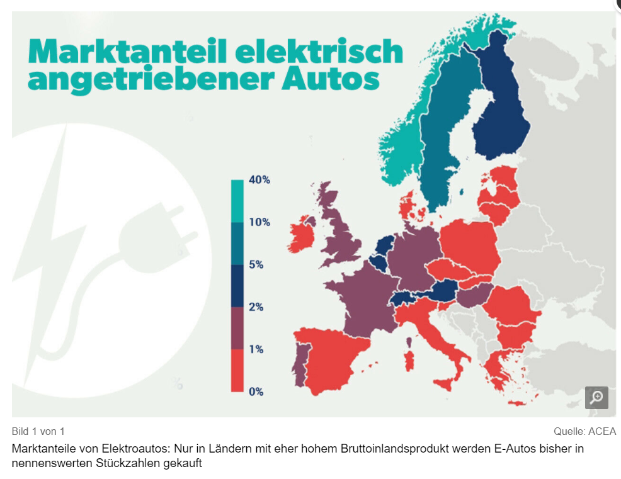
Country | 2018 | 2020 | 2030 | 2050 | Annahme | Gruppen:
Belgium | 5.0 | 8.3 | 105.0 | 8.9 | ab 2030 Annäherung an eine Sättigung s. Norwegen, daher 10% | 1 | nach | https://www.motor-talk.de/news/nur-reiche-laender-fahren-auf-strom-ab-t6385775.html
Bulgaria | 1.0 | 1.7 | 1.1 | 1.5
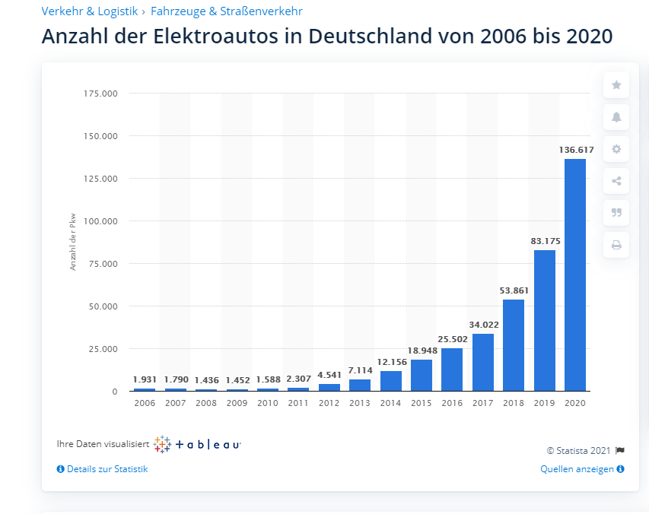
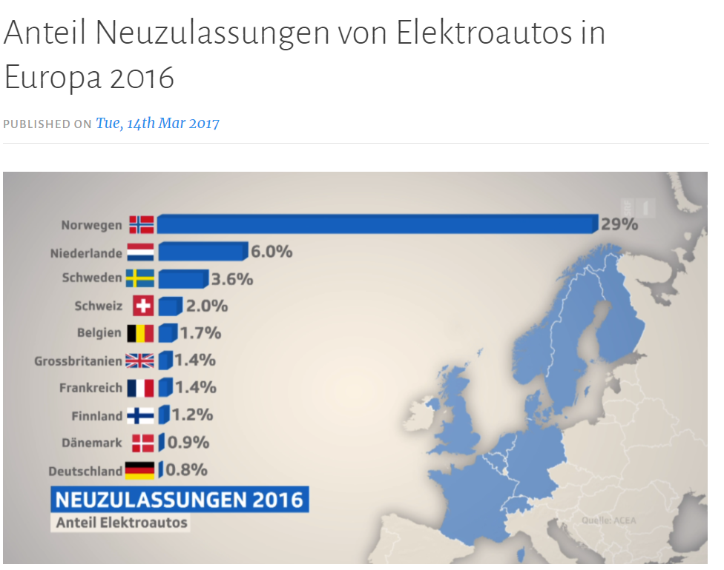
Czechia | 1.0 | 1.7 | 1.1 | 1.5
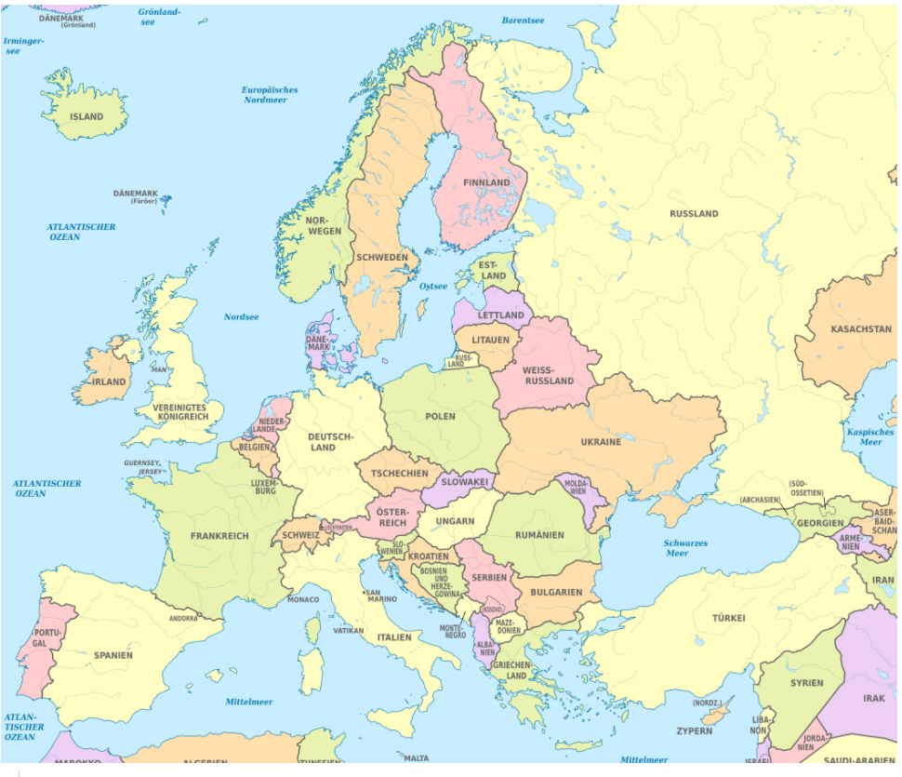
Denmark | 1.0 | 1.7 | 1.3 | 3.1
Germany | 2.0 | 3.3 | 2.8 | 9.1
Estonia | 1.0 | 1.7 | 1.1 | 1.8
Ireland | 1.0 | 1.7 | 1.1 | 1.5
Greece | 1.0 | 1.7 | 1.1 | 1.5
Spain | 1.0 | 1.7 | 1.1 | 1.5
France | 2.0 | 3.3 | 2.3 | 3.6
Croatia | 0.5 | 0.8 | 0.5 | 0.7
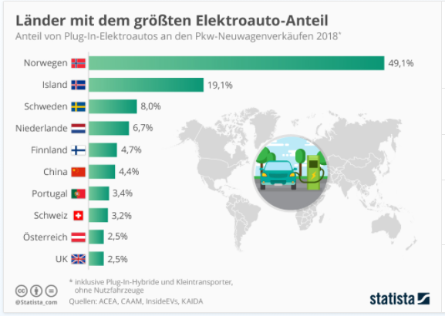
Italy | 1.0 | 1.7 | 1.1 | 1.5
Cyprus | 0.0 | 0.0 | 0.0 | 0.0
Latvia | 1.0 | 1.7 | 1.1 | 1.5
Lithuania | 1.0 | 1.7 | 1.1 | 1.5
Luxembourg | 0.0 | 0.0 | 0.0 | 0.0 |  |  |  |  |  |  |  | https://de.statista.com/statistik/daten/studie/163405/umfrage/pkw-bestand-in-ausgewaehlten-europaeischen-laendern/#:~:text=Rund%2047%2C7%20Millionen%20waren%20es%20im%20Jahr%202019.
Hungary | 2.0 | 3.3 | 2.2 | 2.9
Malta | 0.5 | 0.8 | 0.5 | 0.7
Netherlands | 5.0 | 8.3 | 7.0 | 22.7
Austria | 5.0 | 8.3 | 5.7 | 8.9
Poland | 1.0 | 1.7 | 1.1 | 1.5
Portugal | 2.0 | 3.3 | 2.2 | 2.9
Romania | 1.0 | 1.7 | 1.1 | 1.5
Slovenia | 1.0 | 1.7 | 1.1 | 1.5
Slovakia | 1.0 | 1.7 | 1.1 | 1.5
Finland | 5.0 | 8.3 | 5.5 | 7.4
Sweden | 10.0 | 16.6 | 12.9 | 31.3
United Kingdom | 2.0 | 3.3 | 2.6 | 6.3 |  |  |  |  | Gruppierung der Länder nach 6 Kategorien: | unterer realer Grenzwert | https://www.manager-magazin.de/unternehmen/autoindustrie/elektroautos-in-europa-karten-uebersicht-fuer-2017-a-1191055.html
Iceland | 10.0 | 16.6 | 12.9 | 31.3
Norway | 40.0 | 66.4 | 71.8 | 88.2
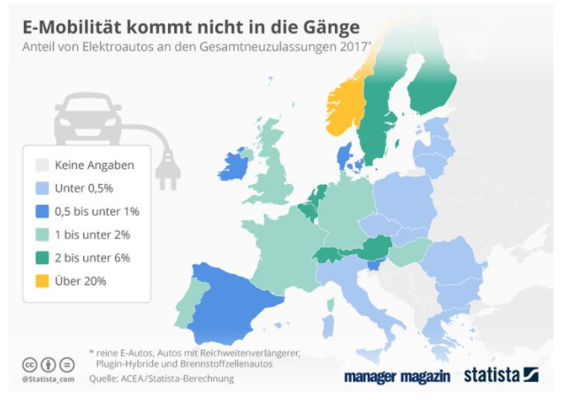
Switzerland | 5.0 | 8.3 | 6.5 | 15.7
Montenegro | 0.5 | 0.8 | 0.5 | 0.7
North Macedonia | 0.5 | 0.8 | 0.5 | 0.7
Serbia | 0.5 | 0.8 | 0.5 | 0.7
Albania | 0.5 | 0.8 | 0.5 | 0.7
Bosnia and Herzegovina | 0.5 | 0.8 | 0.5 | 0.7

https://www.motor-talk.de/news/nur-reiche-laender-fahren-auf-strom-ab-t6385775.html
https://www.motor-talk.de/news/nur-reiche-laender-fahren-auf-strom-ab-t6385775.html
 |  |  |  |  | https://macblue4u.wordpress.com/2017/03/14/anteil-neuzulassungen-von-elektroautos-in-europa-2016/

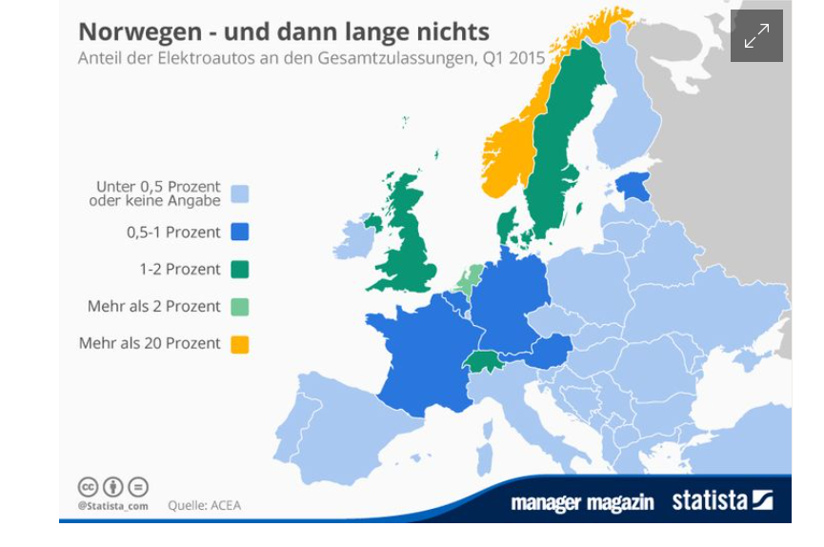
nach Gruppen Abstufung der Ändeurnraten ausgehend von 35.6 in Dt.
100% | 20.0 | maximale Änderngrate wie Dt. | 28.9 | bis 2030 danach | 48.5
10 | 2.0 |  | 2.9 |  | 4.8
8 | 1.5 |  | 2.2 |  | 3.6
4 | 0.8 |  | 1.1 |  | 1.8
3 | 0.5 |  | 0.7 |  | 1.2
 |  |  |  |  |  |  |  |  | https://www.elektroauto-news.net/2020/zulassungen-weltweit-deutschland-gestaerkt-usa-china-schwaecheln

elec_car_ref
Country | 2018 | 2020 | 2030 | 2050 | Annahme | Gruppen:
Belgium | 5.0 | 5.1 | 5.7 | 8.9 | ab 2030 Annäherung an eine Sättigung s. Norwegen, daher 10% | 1 | nach | https://www.motor-talk.de/news/nur-reiche-laender-fahren-auf-strom-ab-t6385775.html
Bulgaria | 1.0 | 1.0 | 1.1 | 1.5
Czechia | 1.0 | 1.0 | 1.1 | 1.5
Denmark | 1.0 | 1.0 | 1.3 | 3.1
Germany | 2.0 | 2.1 | 2.8 | 9.1
Estonia | 1.0 | 1.0 | 1.1 | 1.8
Ireland | 1.0 | 1.0 | 1.1 | 1.5
Greece | 1.0 | 1.0 | 1.1 | 1.5
Anteil der Elektroautos in Europa (mit Gruppierung) *mit ansteigender Änderungsrate ab 2030
Spain | 1.0 | 1.0 | 1.1 | 1.5
France | 2.0 | 2.0 | 2.3 | 3.6
Croatia | 0.5 | 0.5 | 0.5 | 0.7
Italy | 1.0 | 1.0 | 1.1 | 1.5
Cyprus | 0.5 | 0.5 | 0.5 | 0.7
Latvia | 1.0 | 1.0 | 1.1 | 1.5
Lithuania | 1.0 | 1.0 | 1.1 | 1.5
Luxembourg | 0.5 | 0.5 | 0.7 | 2.3 |  |  |  |  |  |  |  | https://de.statista.com/statistik/daten/studie/163405/umfrage/pkw-bestand-in-ausgewaehlten-europaeischen-laendern/#:~:text=Rund%2047%2C7%20Millionen%20waren%20es%20im%20Jahr%202019.
Hungary | 2.0 | 2.0 | 2.2 | 2.9
Malta | 0.5 | 0.5 | 0.5 | 0.7
Netherlands | 5.0 | 5.3 | 7.0 | 22.7
Austria | 5.0 | 5.1 | 5.7 | 8.9
Poland | 1.0 | 1.0 | 1.1 | 1.5
Portugal | 2.0 | 2.0 | 2.2 | 2.9
Romania | 1.0 | 1.0 | 1.1 | 1.5
Slovenia | 1.0 | 1.0 | 1.1 | 1.5
Slovakia | 1.0 | 1.0 | 1.1 | 1.5
Finland | 5.0 | 5.1 | 5.5 | 7.4
Sweden | 10.0 | 10.4 | 12.9 | 31.3
United Kingdom | 2.0 | 2.1 | 2.6 | 6.3 |  |  |  |  | Gruppierung der Länder nach 6 Kategorien: | unterer realer Grenzwert | https://www.manager-magazin.de/unternehmen/autoindustrie/elektroautos-in-europa-karten-uebersicht-fuer-2017-a-1191055.html
Iceland | 10.0 | 10.4 | 12.9 | 31.3
Norway | 40.0 | 66.4 | 71.8 | 88.2
Switzerland | 5.0 | 5.2 | 6.5 | 15.7
Montenegro | 0.5 | 0.5 | 0.5 | 0.7
North Macedonia | 0.5 | 0.5 | 0.5 | 0.7
Serbia | 0.5 | 0.5 | 0.5 | 0.7
Albania | 0.5 | 0.5 | 0.5 | 0.7
Bosnia and Herzegovina | 0.5 | 0.5 | 0.5 | 0.7

https://www.motor-talk.de/news/nur-reiche-laender-fahren-auf-strom-ab-t6385775.html
https://www.motor-talk.de/news/nur-reiche-laender-fahren-auf-strom-ab-t6385775.html
 |  |  |  |  | https://macblue4u.wordpress.com/2017/03/14/anteil-neuzulassungen-von-elektroautos-in-europa-2016/

nach Gruppen Abstufung der Ändeurnraten ausgehend von 35.6 in Dt.
100% | 20.0 | maximale Änderngrate wie Dt. | 28.9 | bis 2030 danach | 48.5
10 | 2.0 |  | 2.9 |  | 4.8
8 | 1.5 |  | 2.2 |  | 3.6
4 | 0.8 |  | 1.1 |  | 1.8
3 | 0.5 |  | 0.7 |  | 1.2
 |  |  |  |  |  |  |  |  | https://www.elektroauto-news.net/2020/zulassungen-weltweit-deutschland-gestaerkt-usa-china-schwaecheln

elec_car_ref_v2
Country | 2018 | 2020 | 2030 | 2050 | Annahme | Gruppen:
Belgium | 5 | 5 | 6 | 13 | ab 2030 Annäherung an eine Sättigung s. Norwegen, daher 10% | 1 | nach | https://www.motor-talk.de/news/nur-reiche-laender-fahren-auf-strom-ab-t6385775.html
Bulgaria | 1 | 1 | 2 | 9
Czechia | 1 | 1 | 2 | 9
Anteil der Elektroautos in Europa (mit Gruppierung)
Denmark | 1 | 1 | 2 | 9
Germany | 2.0 | 2 | 4 | 10
Estonia | 1 | 1 | 2 | 9
Ireland | 1 | 1 | 2 | 9
Greece | 1 | 1 | 2 | 9
Spain | 1 | 1 | 2 | 9
France | 2 | 2 | 3 | 10
Croatia | 0 | 0 | 1 | 8
Italy | 1 | 1 | 2 | 9
Cyprus | 0 | 0 | 1 | 8
Latvia | 1 | 1 | 2 | 9
Lithuania | 1 | 1 | 2 | 9
Luxembourg | 0 | 0 | 2 | 8 |  |  |  |  |  |  |  | https://de.statista.com/statistik/daten/studie/163405/umfrage/pkw-bestand-in-ausgewaehlten-europaeischen-laendern/#:~:text=Rund%2047%2C7%20Millionen%20waren%20es%20im%20Jahr%202019.
Hungary | 2 | 2 | 3 | 10
Malta | 0 | 0 | 1 | 8
Netherlands | 5 | 5 | 7 | 13
Austria | 5 | 5 | 6 | 13
Poland | 1 | 1 | 2 | 9
Portugal | 2 | 2 | 3 | 10
Romania | 1 | 1 | 2 | 9
Slovenia | 1 | 1 | 2 | 9
Slovakia | 1 | 1 | 2 | 9
Finland | 5 | 5 | 6 | 13
Sweden | 10 | 11 | 11 | 18
United Kingdom | 2 | 2 | 3 | 10 |  |  |  |  | Gruppierung der Länder nach 6 Kategorien: | unterer realer Grenzwert | https://www.manager-magazin.de/unternehmen/autoindustrie/elektroautos-in-europa-karten-uebersicht-fuer-2017-a-1191055.html
Iceland | 10 | 11 | 11 | 18
Norway | 40 | 74 | 79 | 85
Switzerland | 5 | 5 | 6 | 13
Montenegro | 0 | 0 | 1 | 8
North Macedonia | 0 | 0 | 1 | 8
Serbia | 0 | 0 | 1 | 8
Albania | 0 | 0 | 1 | 8
Bosnia and Herzegovina | 0 | 0 | 1 | 8

https://www.motor-talk.de/news/nur-reiche-laender-fahren-auf-strom-ab-t6385775.html
https://www.motor-talk.de/news/nur-reiche-laender-fahren-auf-strom-ab-t6385775.html
 |  |  |  |  | https://macblue4u.wordpress.com/2017/03/14/anteil-neuzulassungen-von-elektroautos-in-europa-2016/

nach Gruppen Abstufung der Ändeurnraten ausgehend von 35.6 in Dt.
100% | 20.0 | maximale Änderngrate wie Dt. | 35.6 | bis 2030 danach | 10.0
10 | 2.0 |  | 3.6 |  | 1.0
8 | 1.5 |  | 2.7 |  | 0.8
4 | 0.8 |  | 1.3 |  | 0.4
3 | 0.5 |  | 0.9 |  | 0.3
 |  |  |  |  |  |  |  |  | https://www.elektroauto-news.net/2020/zulassungen-weltweit-deutschland-gestaerkt-usa-china-schwaecheln
Gruppe 1 Länder gehen in die Sättigung
Gruppe 2-5 bleiben im exponentiellen Anstieg

elec_rail_ref
Country | 2018 | 2020 | 2030 | 2050 | Annahme nach https://www.bmvi.de/SharedDocs/DE/Anlage/G/MKS/mks-kurzstudie-szenarien.pdf?__blob=publicationFile
Belgium | 78 | 80 | 81 | 83 | in Schienen-, Binnnenschifffahrt und Flugverkehr bis 2050 Beibehaltung der bisherigen Antriebsarten
Bulgaria | 100 | 100 | 100 | 100 | ausnahme Schine leichte Zunahme der Elektrotraktion
Czechia | 52 | 52 | 52 | 52
Denmark | 44 | 44 | 44 | 44 | 59 | % Schienenstrecke | entspricht | 90 % Verkehrsleistung |  | in Deutschland für alle Europäischen Länder Wechselkurs annehmen
Germany | 92 | 92 | 92 | 92 | 1% |  | entpricht | 1.5254237288 | Verkehrsleistung
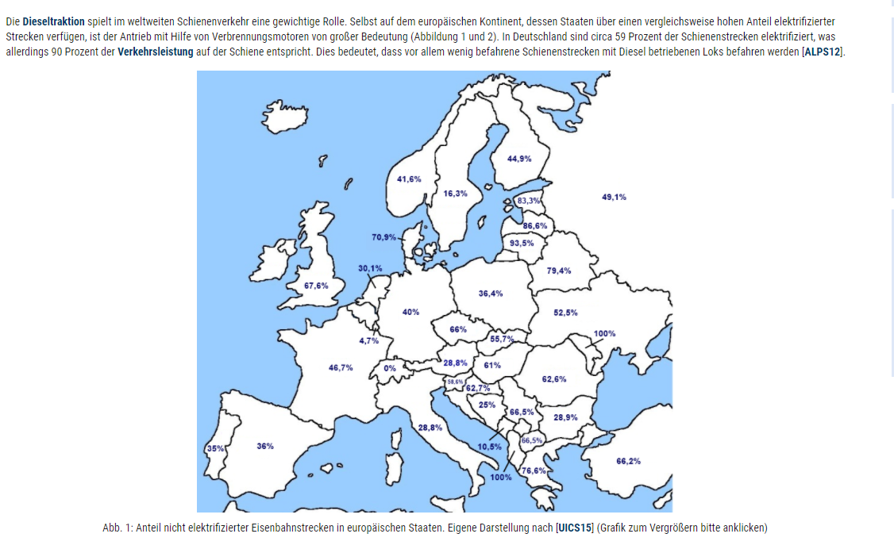
Estonia | 25 | 25 | 25 | 25
Ireland | 78 | 80 | 81 | 83
Greece | 36 | 36 | 36 | 36
Spain | 98 | 98 | 98 | 98
France | 81 | 81 | 81 | 81
Croatia | 57 | 57 | 57 | 57
Italy | 100 | 100 | 100 | 100
Cyprus | 78 | 80 | 81 | 83
Latvia | 20 | 20 | 20 | 20
Lithuania | 10 | 10 | 10 | 10
Luxembourg | 100 | 100 | 100 | 100
Hungary | 59 | 59 | 59 | 59
Malta | 78 | 80 | 81 | 83
Netherlands | 100 | 100 | 100 | 100
Austria | 100 | 100 | 100 | 100
Poland | 97 | 97 | 97 | 97
Portugal | 99 | 99 | 99 | 99
Romania | 57 | 57 | 57 | 57
Slovenia | 63 | 63 | 63 | 63
Slovakia | 68 | 68 | 68 | 68
Finland | 84 | 84 | 84 | 84
Sweden | 100 | 100 | 100 | 100
United Kingdom | 49 | 49 | 49 | 49
Iceland | 78 | 80 | 81 | 83
Norway | 89 | 89 | 89 | 89
Switzerland | 100 | 100 | 100 | 100
Montenegro | 100 | 100 | 100 | 100
North Macedonia | 51 | 51 | 51 | 51
Serbia | 51 | 51 | 51 | 51
Albania | 0 | 0 | 0 | 0
Bosnia and Herzegovina | 100 | 100 | 100 | 100

elec_car_ref_ohneGruppierung
Country | 2018 | 2020 | 2030 | 2050 | Annahme | Gruppen:
Belgium | 5 | 6 | 44 | 50 | ab 2030 Annäherung an eine Sättigung | 1 | nach | https://www.motor-talk.de/news/nur-reiche-laender-fahren-auf-strom-ab-t6385775.html
Bulgaria | 1 | 2 | 40 | 46
Czechia | 1 | 2 | 40 | 46
Denmark | 1 | 2 | 40 | 46
Germany | 2.0 | 3 | 41 | 47
Estonia | 1 | 2 | 40 | 46
Ireland | 1 | 2 | 40 | 46
Greece | 1 | 2 | 40 | 46
Spain | 1 | 2 | 40 | 46
Anteil der Elektroautos in Europa (ohne Gruppierung)
France | 2 | 3 | 41 | 47
Croatia | 0 | 1 | 39 | 45
Italy | 1 | 2 | 40 | 46
Cyprus | 0 | 1 | 39 | 45
Latvia | 1 | 2 | 40 | 46
Lithuania | 1 | 2 | 40 | 46
Luxembourg | 0 | 1 | 39 | 45 |  |  |  |  |  |  |  | https://de.statista.com/statistik/daten/studie/163405/umfrage/pkw-bestand-in-ausgewaehlten-europaeischen-laendern/#:~:text=Rund%2047%2C7%20Millionen%20waren%20es%20im%20Jahr%202019.
Hungary | 2 | 3 | 41 | 47
Malta | 0 | 1 | 39 | 45
Netherlands | 5 | 6 | 44 | 50
Austria | 5 | 6 | 44 | 50
Poland | 1 | 2 | 40 | 46
Portugal | 2 | 3 | 41 | 47
Romania | 1 | 2 | 40 | 46
Slovenia | 1 | 2 | 40 | 46
Slovakia | 1 | 2 | 40 | 46
Finland | 5 | 6 | 44 | 50
Sweden | 10 | 11 | 49 | 55
United Kingdom | 2 | 3 | 41 | 47 |  |  |  |  | Gruppierung der Länder nach 6 Kategorien: | unterer realer Grenzwert | https://www.manager-magazin.de/unternehmen/autoindustrie/elektroautos-in-europa-karten-uebersicht-fuer-2017-a-1191055.html
Iceland | 10 | 11 | 49 | 55
Norway | 40 | 41 | 79 | 85
Switzerland | 5 | 6 | 44 | 50
Montenegro | 0 | 1 | 39 | 45
North Macedonia | 0 | 1 | 39 | 45
Serbia | 0 | 1 | 39 | 45
Albania | 0 | 1 | 39 | 45
Bosnia and Herzegovina | 0 | 1 | 39 | 45

https://www.motor-talk.de/news/nur-reiche-laender-fahren-auf-strom-ab-t6385775.html
https://www.motor-talk.de/news/nur-reiche-laender-fahren-auf-strom-ab-t6385775.html
 |  |  |  |  | https://macblue4u.wordpress.com/2017/03/14/anteil-neuzulassungen-von-elektroautos-in-europa-2016/

 |  |  |  |  |  |  |  |  | https://www.elektroauto-news.net/2020/zulassungen-weltweit-deutschland-gestaerkt-usa-china-schwaecheln

electrical_car_high
Country | 2018 | 2020 | 2030 | 2050 |  | Angaben in %
Belgium | #REF! | #REF! | #REF! | #REF! |  |  |  |  | denmark file:///C:/Users/ge79xox/Downloads/ICEECC_Proceedings%20(1).pdf
Bulgaria | #REF! | #REF! | #REF! | #REF!
Czechia | #REF! | #REF! | #REF! | #REF!
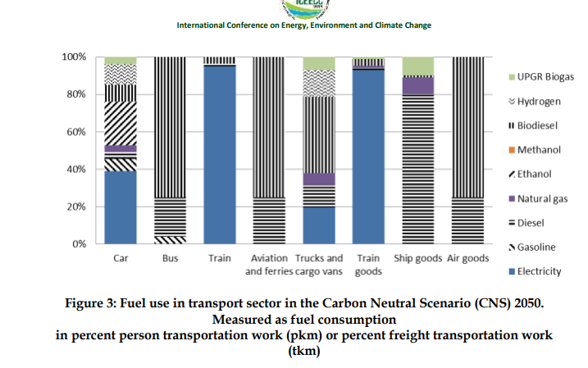
Denmark | 0 | 0 | 20 | 90
Germany | 0.11459787234 | 0.28640880503 | 27.27 | 71
Estonia | #REF! | #REF! | #REF! | #REF!
Ireland | #REF! | #REF! | #REF! | #REF!
Greece | #REF! | #REF! | #REF! | #REF!
Spain | #REF! | #REF! | #REF! | #REF!
France | #REF! | #REF! | #REF! | #REF!
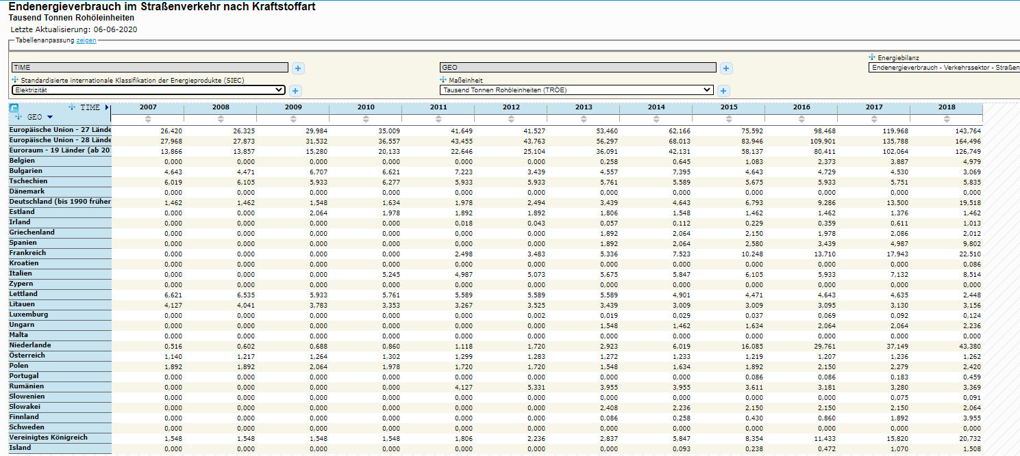
Croatia | #REF! | #REF! | #REF! | #REF!
Italy | #REF! | #REF! | #REF! | #REF!
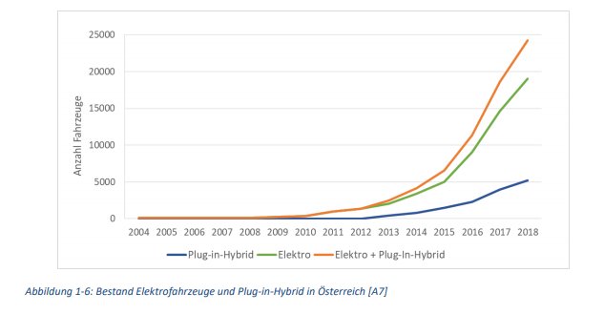
Cyprus | 0 | #REF! | #REF! | #REF! | !
Latvia | #REF! | #REF! | #REF! | #REF!
Lithuania | #REF! | #REF! | #REF! | #REF!
Luxembourg | #REF! | #REF! | #REF! | #REF!
Hungary | #REF! | #REF! | #REF! | #REF! |  |  |  | https://www.eea.europa.eu/data-and-maps/daviz/new-electric-vehicles-in-eu#tab-chart_1
Malta | 0 | #REF! | #REF! | #REF!
Netherlands | #REF! | #REF! | #REF! | 100
Austria | #REF! | #REF! | #REF! | #REF!
Poland | #REF! | #REF! | #REF! | #REF!
Portugal | #REF! | #REF! | #REF! | #REF!
Romania | #REF! | #REF! | #REF! | #REF!
Slovenia | #REF! | #REF! | #REF! | #REF!
Slovakia | #REF! | #REF! | #REF! | #REF!
Finland | #REF! | #REF! | #REF! | #REF!
Sweden | 0.5 | 0.5 | 23.635 | 80.5 | Annahme Wert zwischen Deutschland und Dänemark
United Kingdom | #REF! | #REF! | #REF! | #REF!
Iceland | #REF! | #REF! | #REF! | #REF!
Norway | 31.2 | 40 | 54 | 60
Switzerland | 0.8 | 15 | 40 | 90 | https://www.swissinfo.ch/eng/electronic-autos_more-and-more-swiss-plugging-in-e-cars/45530450; Annahme zwischen 54 % un d 90 Prozent nach allgemeinen Zielen Eu bzw. Prognose global |  |  |  |  | https://nachhaltigwirtschaften.at/resources/sdz_pdf/berichte/schriftenreihe-2019-57-move2grid.pdf
Montenegro | #REF! | #REF! | #REF! | #REF! |  |  | https://appsso.eurostat.ec.europa.eu/nui/show.do?dataset=ten00127&lang=de
North Macedonia | 0.050850859507 | 0.10123989398 | 9.5024522192 | 22.122943985 |  |  | aktueller prozentualer Unterschied im Endenergiebedarf wird bis 2050 fortgesetzt
Serbia | 0.050850859507 | 0.10123989398 | 9.5024522192 | 22.122943985
Albania | 0.050850859507 | 0.10123989398 | 9.5024522192 | 22.122943985
Bosnia and Herzegovina | 0.050850859507 | 0.10123989398 | 9.5024522192 | 22.122943985

ausgeschlossen von dieser Betrachtung sind zunächst PkW-Plug in Hybride
Annhame: die Anzahl der Pkws ist proportional zum Endenergieverbrauch

Quelle | https://www.gruene-bundestag.de/fileadmin/media/gruenebundestag_de/themen_az/energie/gruene-metastudie-gas-nov-2019.pdf
 | S.20
 | https://t3n.de/news/anteil-elektroautos-deutschland-1262394/
 | https://de.statista.com/themen/1422/fahrzeugbestand/

electrical_rail_high
Country | 2018 | 2020 | 2030 | 2050 |  | Annahme nach https://www.bmvi.de/SharedDocs/DE/Anlage/G/MKS/mks-kurzstudie-szenarien.pdf?__blob=publicationFile
Belgium | 51.26 | 52.26 | 53.26 | 54.26 |  | in Schienen-, Binnnenschifffahrt und Flugverkehr bis 2050 Beibehaltung der bisherigen Antriebsarten
Bulgaria | 71.1 | 71.1 | 71.1 | 71.1 |  | ausnahme Schine leichte Zunahme der Elektrotraktion
Czechia | 34 | 34 | 34 | 34
Denmark | 50 | 50 | 67 | 100 | file:///C:/Users/ge79xox/Downloads/ICEECC_Proceedings%20(1).pdf
Germany | 60 | 60 | 75 | 100 | https://www.allianz-pro-schiene.de/themen/aktuell/innovative-antriebe-auf-der-schiene/
Estonia | 16.7 | 16.7 | 16.7 | 16.7 | Annahme alle Länder bis auf Dänemark erhalten die Änderung von DEU
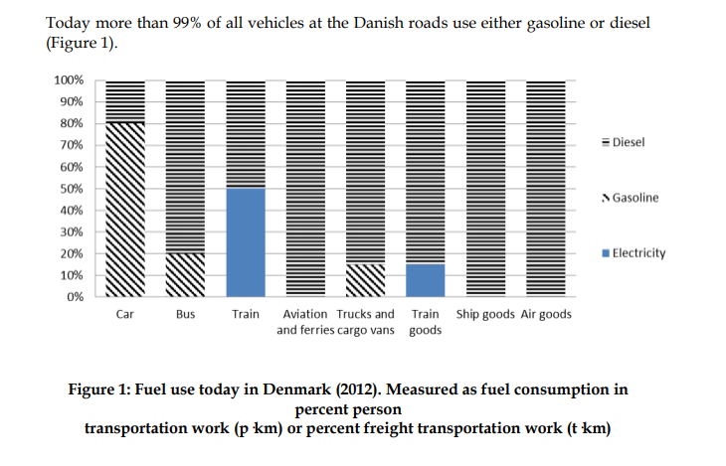
Ireland | 51.26 | 52.26 | 53.26 | 54.26 |  |  | EU proportional zum Anteil elektrifizierter Strecken
Greece | 23.4 | 23.4 | 23.4 | 23.4 |  |  | https://www.forschungsinformationssystem.de/servlet/is/343598/
Spain | 64 | 64 | 64 | 64
France | 53.3 | 53.3 | 53.3 | 53.3
Croatia | 37.3 | 37.3 | 37.3 | 37.3
Italy | 71.2 | 71.2 | 71.2 | 71.2
Cyprus | 51.26 | 52.26 | 53.26 | 54.26
Latvia | 13.4 | 13.4 | 13.4 | 13.4
Lithuania | 6.5 | 6.5 | 6.5 | 6.5
Luxembourg | 95.3 | 95.3 | 95.3 | 95.3
Hungary | 39 | 39 | 39 | 39
Malta | 51.26 | 52.26 | 53.26 | 54.26
Netherlands | 69.9 | 69.9 | 69.9 | 69.9
Austria | 71.2 | 71.2 | 71.2 | 71.2
Poland | 63.6 | 63.6 | 63.6 | 63.6
Portugal | 65 | 65 | 65 | 65
Romania | 37.4 | 37.4 | 37.4 | 37.4
Slovenia | 41.4 | 41.4 | 41.4 | 41.4
Slovakia | 44.3 | 44.3 | 44.3 | 44.3
Finland | 55.1 | 55.1 | 55.1 | 55.1
Sweden | 83.7 | 83.7 | 83.7 | 83.7
United Kingdom | 32.4 | 32.4 | 32.4 | 32.4
Iceland | 51.26 | 52.26 | 53.26 | 54.26
Norway | 58.4 | 58.4 | 58.4 | 58.4
Switzerland | 100 | 100 | 100 | 100
Montenegro | 89.5 | 89.5 | 89.5 | 89.5
North Macedonia | 33.5 | 33.5 | 33.5 | 33.5
Serbia | 33.5 | 33.5 | 33.5 | 33.5
Albania | 0 | 0 | 0 | 0
Bosnia and Herzegovina | 75 | 75 | 75 | 75

EU Mittelwert | 51.26

electrical_bus_high
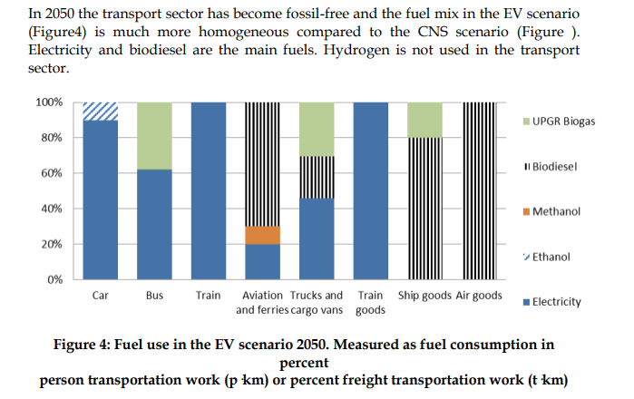
Country | 2018 | 2020 | 2030 | 2050
Belgium | #REF! | #REF! | #REF! | #REF! | Annahme Orientierung an Dänemark mit ca. 30 % weniger als bei Autos
Bulgaria | #REF! | #REF! | #REF! | #REF!
Czechia | #REF! | #REF! | #REF! | #REF!
Denmark | 0 | 0 | 6 | 27
Germany | 0.034379361702 | 0.085922641509 | 8.181 | 21.3
Estonia | #REF! | #REF! | #REF! | #REF!
Ireland | #REF! | #REF! | #REF! | #REF!
Greece | #REF! | #REF! | #REF! | #REF!
Spain | #REF! | #REF! | #REF! | #REF!
France | #REF! | #REF! | #REF! | #REF!
Croatia | #REF! | #REF! | #REF! | #REF!
Italy | #REF! | #REF! | #REF! | #REF!
Cyprus | 0 | #REF! | #REF! | #REF! |  | file:///C:/Users/ge79xox/Downloads/ICEECC_Proceedings%20(1).pdf
Latvia | #REF! | #REF! | #REF! | #REF!
Lithuania | #REF! | #REF! | #REF! | #REF!
Luxembourg | #REF! | #REF! | #REF! | #REF!
Hungary | #REF! | #REF! | #REF! | #REF!
Malta | 0 | #REF! | #REF! | #REF!
Netherlands | #REF! | #REF! | #REF! | 30
Austria | #REF! | #REF! | #REF! | #REF!
Poland | #REF! | #REF! | #REF! | #REF!
Portugal | #REF! | #REF! | #REF! | #REF!
Romania | #REF! | #REF! | #REF! | #REF!
Slovenia | #REF! | #REF! | #REF! | #REF!
Slovakia | #REF! | #REF! | #REF! | #REF!
Finland | #REF! | #REF! | #REF! | #REF!
Sweden | 0.15 | 0.15 | 7.0905 | 24.15
United Kingdom | #REF! | #REF! | #REF! | #REF!
Iceland | #REF! | #REF! | #REF! | #REF!
Norway | 9.36 | 12 | 16.2 | 18
Switzerland | 0.24 | 4.5 | 12 | 27
Montenegro | #REF! | #REF! | #REF! | #REF!
North Macedonia | 0.015255257852 | 0.030371968194 | 2.8507356658 | 6.6368831954
Serbia | 0.015255257852 | 0.030371968194 | 2.8507356658 | 6.6368831954
Albania | 0.015255257852 | 0.030371968194 | 2.8507356658 | 6.6368831954
Bosnia and Herzegovina | 0.015255257852 | 0.030371968194 | 2.8507356658 | 6.6368831954

